Annexe à la PDC
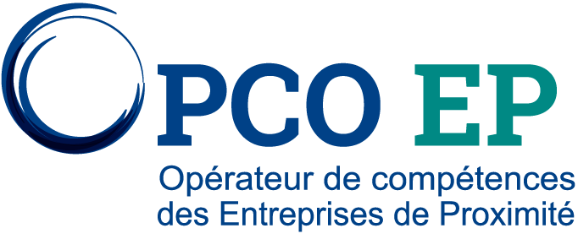

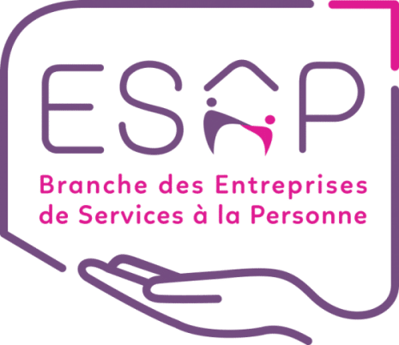

 |  |  | PLAN NATIONAL AMBITION ENFANCE EGALITE ANNEXE A LA DEMANDE DE PRISE EN CHARGE D'UNE ACTION INDIVIDUELLE

La présente annexe doit être obligatoirement complétée et jointe à toute demande de prise en charge d'une "action individuelle" saisie sur https://messervicesenligne.opcoep.fr. Elle doit être accompagnée du programme de formation et du devis ou de la convention de formation signée. Tout dossier complet sera examiné en vue de son financement dans le cadre du Plan national Ambition Enfance Egalité, porté par OPCO EP avec le soutien de l'état, et au bénéfice des professionnels de la petite enfance de la branche des Entreprises de services à la personne. Ce plan prévoit le financement d'actions de formation d'une ou deux journées, à l'un des thèmes suivants : Le langage ; Les arts et la culture ; L’alimentation et la relation avec la nature ; L’accueil occasionnel ; La prévention des stéréotypes ; L’accueil des parents ; Le numérique. Les bénéficiaires de la formation doivent obligatoirement être des professionnels des modes d’accueil d’enfants de 0 à 3 ans. Pour toute question, contactez votre Conseiller formation https://www.opcoep.fr/nous-contacter

1 |  | ENTREPRISE ADHÉRENTE

N°Adhérent
N°SIRET
Raison Sociale

2 |  | FORMATION

Intitulé de formation
Date de début (jj/mm/aaaa) |  |  |  |  |  | Date de fin (jj/mm/aaaa)

3 |  | STAGIAIRE(S) SALARIÉ(E)(S)
 | Merci d'indiquer les noms et prénoms des salariés suivant la formation, et pour chacun d'eux, s'il exerce une fonction d'encadrement ainsi que l'intitulé de son emploi. (Ajoutez des lignes si nécessaire.)

NOM(S) et PRÉNOM(S) |  |  |  | Est un professionnel de la petite enfance (0 3 ans) |  |  | Exerce des fonctions d'encadrement : direction de structures, coordination d’équipe, etc. (Sélectionnez "Oui" ou "Non") | Intitulé de l'emploi occupé

À : |  |  |  |  | Signature et cachet de l'entreprise

Le :

